【FY22Q2からの開示区分変更について】
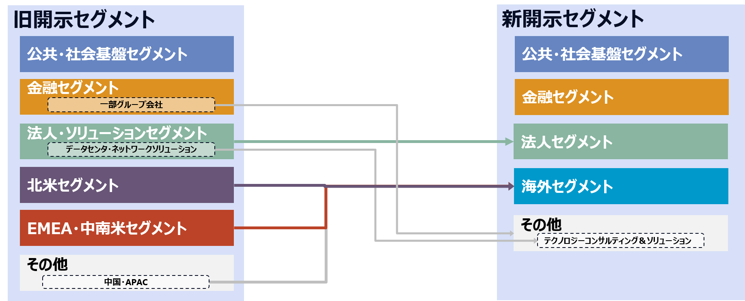
注：2023年3月期第2四半期からの開示区分変更について
Note: Regarding reclassification of disclosure categories from the Second Quarter of the Fiscal Year Ending March 31, 2023.

2022年7月の組織再編に伴い、決算発表における開示セグメントを以下の通り変更しています。
本資料においては「セグメント_新」については新開示セグメントの区分、
「セグメント_旧」については2022年3月期までの過去値を、旧開示セグメントの区分にて掲載しています。

Due to the reorganization in July 2022, the disclosed segments in the financial results announcement have been changed as follows.
In this document, "Segment_New" is the newly disclosed segment categories, and "Segment_Old" is the historical data up to FY2021,
which are shown in the old disclosed segment categories.

為替換算(currency conversion)
下記にJPYへの為替レートを入力すると、Converted sheet (末尾に"Conv"と記載があるシート)に、JPYより変換された数値が出力されます。
Input the currency rate to JPY here, and the converted figures (converted from JPY) will be shown on the converted sheets. (Converted sheets title are ending with "Conv".)
USD | 135.45
Currency | Rate

(Yen)
 | ご参考/For your convenience
 | 為替レート（海外グループ会社の受注高・収支換算レート）
 | Foreign exchange rates (used for the conversion of the amount of orders received and incomes)

 |  | FY ended 2022/3 | FY ended 2023/3
 |  | (Results) | (Results)
 | USD | 112.42 | 135.45
 | EUR | 130.55 | 140.99

免責事項(Disclaimer)
免責事項
本資料は、法令又は金融商品取引所の規則等で義務付けられている開示書類ではありません。誤りがないよう細心の注意を払っておりますが、内容の正確性及び完全性について保証するものではありません。
Disclaimer
Disclosure of this document is not required by law or the rules or regulations of any stock exchange. Although we have tried to ensure the accuracy of the information contained in it, we can provide no assurance, nor do we warrant or guarantee, that the information contained in it is accurate or complete.

